Sheet1
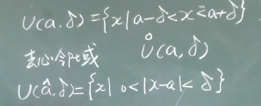
N：全体自然数；Z:全体整数；Q:全体有理数；R:全体实数；R^:全体正实数；R^-:全体负实数；R^*:除零以外的实数

一般大写字母表示集合如A,B,C，小写字母表示元素如a,b,c
a属于A集合记做: a∈A

子集的概念：两个集合A,B。如果A是B的子集，记做B包含A

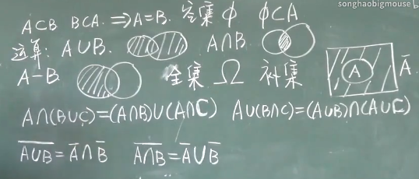

 | A-B:只保留A自己的阴影那部分

笛卡尔乘积

邻域

